Forside
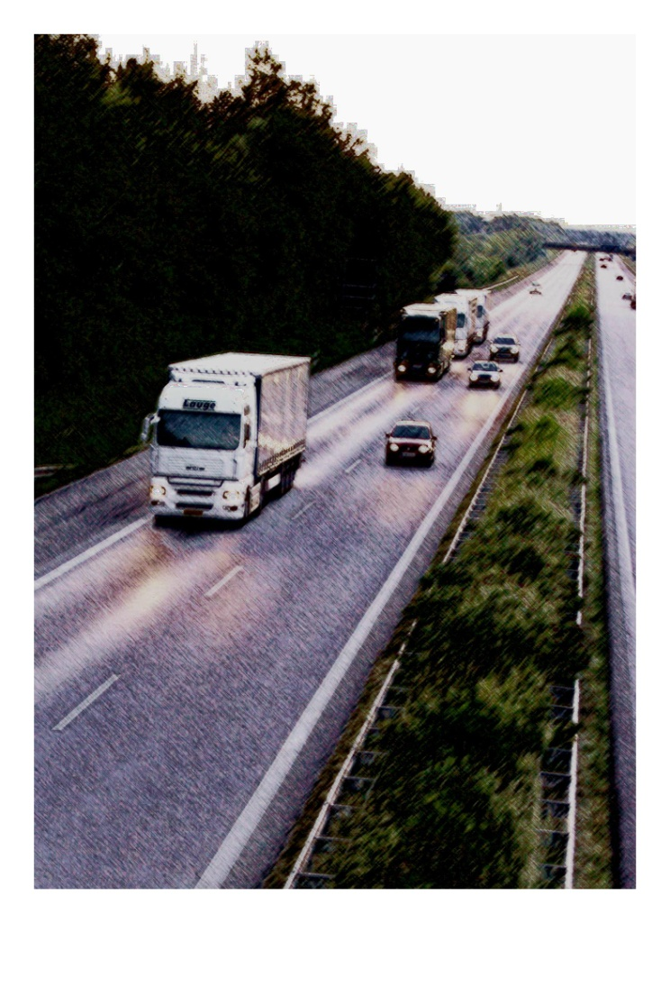
Grænsetælling

Datamateriale fra ITDs tælling af international lastbiltrafik til og fra Danmark

Data er til fri afbenyttelse med angivelse af ITD som kilde

Data til og med tællingen
1. kvartal 2014, uge 10

